Grupo7-ideias
P&I - 3º SEMESTRE GRUPO 7
NOME | FUNÇÃO
Caio Elcio | Desenvolvedor
João Oliveira | Documentador
Lucas Felix | Desenvolvedor
Luiz Gustavo | Banco de Dados
Vinicius Novais | Analista
Lucas Ferreira | Desenvolvedor

Focaremos em intercalar os papéis dos membros da equipe para garantir com que todos entendam de tudo no projeto.

1° Ideia (Match de empregos)

Serviço de consultoria/match de emprego e/ou Freelancer para recém-formados em universidade

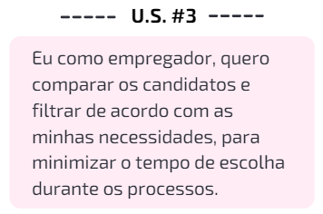
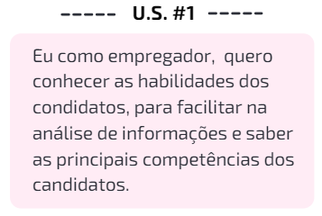
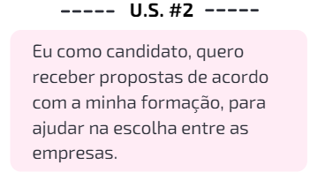

2° Ideia (Plataforma para vendas de ideias)

Plataforma para desenvolvedores postarem suas ideias e empresas terem acesso, podendo dar início a propostas para comprar a ideia, alavancando a vida profissional do dev

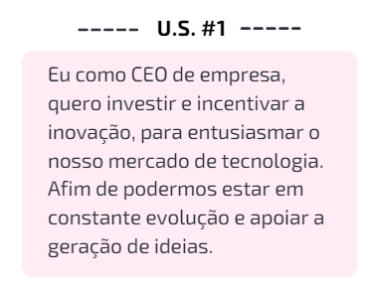
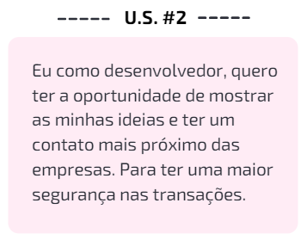

Segue URL com os protótipos de tela desta ideia:
https://www.figma.com/file/25TnbP6RPSRT1MePJrnSD9/Plat-de-ideias?node-id=0%3A1

